Накладная-№3
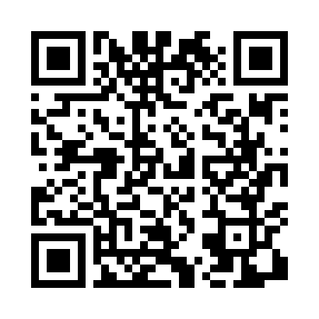
Номер товарно-транспортной накладной: |  |  | Торговый представитель: Kamol aka
Поставщик: Toshkent falcon fly 2 |  |  | Телефон торгового представителя: +998979626299
Дата отгрузки: 02.11.2025 |  |  | Контрагент: Dona zakass
Дата консигнации: |  |  | Адрес:
Доставщик: |  |  | Телефон:
Телефон доставщика:
Время заказа: 02.11.2025 14:40:10
№ | Штрих-код | Название товаров (работ,услуг) | Количество | Количество в кейсе | Цена | Сумма
 |  |  | 46 |  |  | 44.1
1 | 6985000102611 | Вилка, DB-92-22 | 28 | 28 шт. | 0.50 | 14
2 | 2010883199133 | Кошик Арзон роза 10 пс HS-78-16 | 10 | 10 шт. | 0.73 | 7.30
3 | 6942474210216 | Ванна Труба DB-63-23 | 4 | 4 шт. | 4.10 | 16.40
4 | 2023032810421 | Ванна Труба DB-63-17 | 4 | 4 шт. | 1.60 | 6.40
Итого: 44.1$|->UZS: 551,250.00

